集約版（記載例）
用途１：事務所
用途２：共同住宅
【複合建築物】
の場合の記載例です。
建築物に関する事項（集約版）（参考様式）
【１．非住宅部分の用途】 |  | （ | 08470 |  | ） | 事務所 |  |  | （ |  |  | ） |  |  |  |  | （ |  |  | ）
【２．建築物の住戸の数】 |  |  | 建築物全体 |  |  |  | 13 |  | 戸
【３．建築物の床面積】
 |  |  |  |  | （ 床面積 ） |  |  |  |  |  | （開放部分を除いた 部分の床面積） |  |  |  |  |  |  | （開放部分及び共用部分を除いた部分の床面積）

【注意】
ハ、ニ を選択した場合であって、計画書５面の
入力を省略したい場合、この様式を作成
してください。
イ、ロ を選択した場合はこの様式を作成する必
要はありません。
 | 【イ．新築】 |  |  |  | （ | 1,340.60 |  |  | ㎡） |  | （ | 1,311 |  |  |  | ㎡） |  | （ | 1,273.57 |  |  |  | ㎡）
 | 【ロ．増築】 | 全体 |  |  | （ |  |  |  | ㎡） |  | （ |  |  |  |  | ㎡） |  | （ |  |  |  |  | ㎡）
 |  | 増築部分 |  |  | （ |  |  |  | ㎡） |  | （ |  |  |  |  | ㎡） |  | （ |  |  |  |  | ㎡）
 | 【ハ．改築】 | 全体 |  |  | （ |  |  |  | ㎡） |  | （ |  |  |  |  | ㎡） |  | （ |  |  |  |  | ㎡）
 |  | 改築部分 |  |  | （ |  |  |  | ㎡） |  | （ |  |  |  |  | ㎡） |  | （ |  |  |  |  | ㎡）
【４．建築物のエネルギー 消費性能】 |  | （建築物の種類）
 |  |  | □ | 【イ．非住宅建築物】 |  |  |  |  |  | □ | 【ロ．一戸建ての住宅】 |  |  |  |  |  |  | □ | 【ハ．共同住宅等】
 |  |  | ■ | 【ニ．複合建築物】
 |  | （適用した基準）
外皮：標準計算
を選択した場合☑
 |  |  |  | ・非住宅部分 |  |  | □ | ・基準省令第１条第１項第１号イの基準（標準入力法）
 |  |  |  |  |  |  | ■ | ・基準省令第１条第１項第１号ロの基準（モデル建物法）
 |  |  |  |  |  |  | □ | ・国土交通大臣が認める方法及びその結果
 |  |  |  |  |  |  |  | （ |  |  |  |  |  |  |  |  |  |  |  |  |  |  |  | ）
外皮：仕様基準
を選択した場合☑
 |  |  |  | ・住宅部分
 |  |  |  | （外壁、壁等を通しての熱の損失の防止に関する事項）
 |  |  |  |  |  |  | ■ | ・基準省令第１条第１項第２号イ(1)の基準（標準計算）
一次エネ：標準計算
を選択した場合☑
 |  |  |  |  |  |  | □ | ・基準省令第１条第１項第２号イ(2)の基準（仕様基準）
 |  |  |  |  |  |  | □ | ・国土交通大臣が認める方法及びその結果
 |  |  |  |  |  |  |  | （ |  |  |  |  |  |  |  |  |  |  |  |  |  |  |  | ）
 |  |  |  | （一次エネルギー消費量に関する事項）
一次エネ：仕様基準
を選択した場合☑
 |  |  |  |  |  |  | ■ | ・基準省令第１条第１項第２号ロ(1)の基準（標準計算）
 |  |  |  |  |  |  | □ | ・基準省令第１条第１項第２号ロ(2)の基準（仕様基準）
 |  |  |  |  |  |  | □ | ・国土交通大臣が認める方法及びその結果
 |  |  |  |  |  |  |  | （ |  |  |  |  |  |  |  |  |  |  |  |  |  |  |  | ）
 |  |  |  |  |  |  | ・基準省令第４条第３項に掲げる数値の区分 |  |  |  |  |  |  |  |  |  |  |  |  | （ | 第2号 |  |  | ） | ⇐第１号（単位住戸+共用部）、第２号（単位住戸のみ）

 |  |  | 一次エネルギー消費量集計表
 |  |  | 非住宅部分のBEI |  |  |  |  | 設計一次エネ |  |  |  |  |  |  | 基準一次エネ |  |  |  |  |  |  | BEI
 |  |  | 基準値（ |  |  | 0.8 | ） | [GJ/年] |  |  |  |  |  |  | [GJ/年]
 |  |  | ① 住戸部分合計 |  |  |  |  | 788.8 |  |  |  |  |  |  | 863.8 |  |  |  |  |  |  | 0.89 |  |  | ⇐標準計算（参考様式）に入力することで自動計算されます。
 |  |  | ② 住宅共用部
 |  |  | ③ 非住宅部分 |  |  |  |  | 458.0 |  |  |  |  |  |  | 661.0
 |  |  | 合計（①～③） |  |  |  |  | 1,246.8 |  |  |  |  |  |  | 1,524.8

 |  |  | 外皮性能集計表
 |  |  | 外皮基準適合戸数 |  |  |  |  |  | 13 |  |  | 戸
 |  |  | 外皮基準値 |  |  |  |  |  | 基準UA値 |  |  |  | （ | 0.87 |  | ） | 基準ηAC値 |  |  |  | （ | 3.0 |  | ）
 |  |  | 外皮設計値 |  |  |  |  |  | 設計UA値 |  |  |  | （ | 0.52 |  | ） | ～ |  | （ | 0.67 |  | ） |  |  | ⇐標準計算（参考様式）に入力することで自動計算されます。
 |  |  |  |  |  |  |  |  | 設計ηAC値 |  |  |  | （ | 1.2 |  | ） | ～ |  | （ | 1.8 |  | ） |  |  | ⇐標準計算（参考様式）に入力することで自動計算されます。

 |  |  |  |  |  |  |  |  |  |  |  |  |  |  |  |  |  |  |  |  |  |  |  |  | ※自動計算は40戸が上限になります。

標準計算（参考様式）
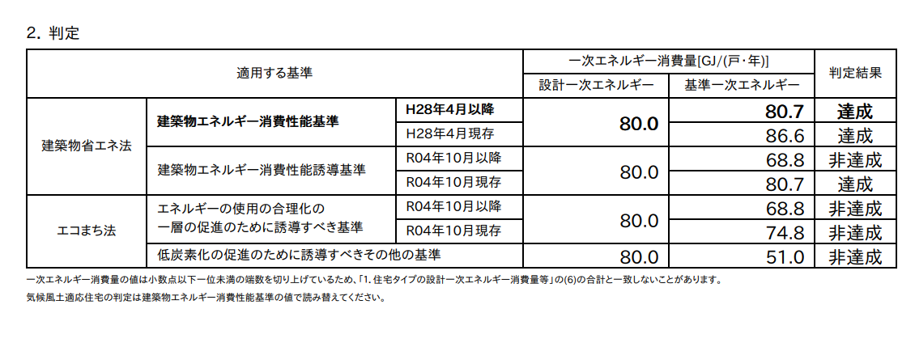
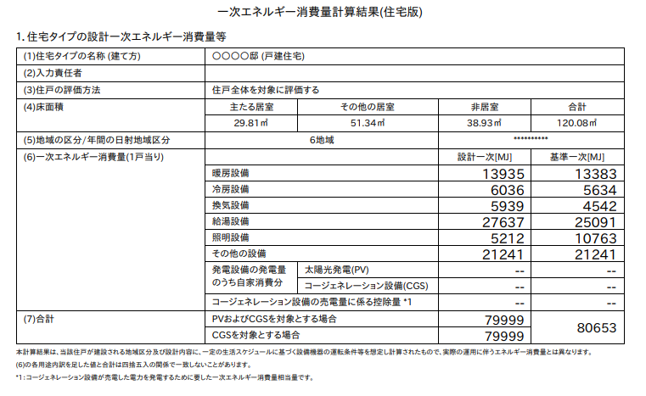
その他一次エネルギー消費量
設計一次エネルギー消費量
基準一次エネルギー消費量
住戸に関する事項（共同住宅等集約版）（参考様式）
① 住戸部分（標準計算）
No | タイプ名 | 【1.住戸の番号】 | 【2.住戸の存する階】 | 【3.専用部分の床面積】 | 【4.住戸のエネルギー消費性能】
 |  |  |  |  | （外壁、窓等通しての熱の損失の防止に関する事項） |  |  | （一次エネルギー消費量に関する事項）
 |  |  |  |  | 外皮平均 熱貫流率 | 冷房期の平均日射熱取得率 | 判定 | 設計一次 エネルギー 消費量 | 基準一次 エネルギー 消費量 | その他一次 エネルギー 消費量 | BEI
 |  |  | [階] | [㎡] | [W/㎡・K] | [－] |  | [GJ/年] | [GJ/年] | [MJ/年]
1
2
3
4
5
6
7
8
9
10
11
12
13
14
15
16
17
18
19
20
21
22
23
24
25
26
27
28
29
30
31
32
33
34
35
36
37
38
住戸数が４０を超える場合は末尾に「計」の欄を作成してください。
39
40
計 |  |  |  | 0.0 |  |  |  | 0.0 | 0.0 | 0.0 | #DIV/0!

住戸に関する事項（共同住宅等集約版）（参考様式）
① 住戸部分（標準計算）
No | タイプ名 | 【1.住戸の番号】 | 【2.住戸の存する階】 | 【3.専用部分の床面積】 | 【4.住戸のエネルギー消費性能】
 |  |  |  |  | （外壁、窓等通しての熱の損失の防止に関する事項） |  |  | （一次エネルギー消費量に関する事項）
 |  |  |  |  | 外皮平均 熱貫流率 | 冷房期の平均日射熱取得率 | 判定 | 設計一次 エネルギー 消費量 | 基準一次 エネルギー 消費量 | その他一次 エネルギー 消費量 | BEI
 |  |  | [階] | [㎡] | [W/㎡・K] | [－] |  | [GJ/年] | [GJ/年] | [MJ/年]
41
42 |  |  |  | 34 |  |  |  | 34.0 | 54.0 | 12,222 | 0.53
43 |  |  |  | 23.2 |  |  |  | 34.0 | 45.0 | 13,244 | 0.66
44
45
46
47
48
49
50
51
52
53
54
55
56
57
58
59
60
61
62
63
64
65
66
67
68
69
70
71
72
73
74
75
76
77
78
79
80

住戸に関する事項（共同住宅等集約版）（参考様式）
① 住戸部分（標準計算）
No | タイプ名 | 【1.住戸の番号】 | 【2.住戸の存する階】 | 【3.専用部分の床面積】 | 【4.住戸のエネルギー消費性能】
 |  |  |  |  | （外壁、窓等通しての熱の損失の防止に関する事項） |  |  | （一次エネルギー消費量に関する事項）
 |  |  |  |  | 外皮平均 熱貫流率 | 冷房期の平均日射熱取得率 | 判定 | 設計一次 エネルギー 消費量 | 基準一次 エネルギー 消費量 | その他一次 エネルギー 消費量 | BEI
 |  |  | [階] | [㎡] | [W/㎡・K] | [－] |  | [GJ/年] | [GJ/年] | [MJ/年]
81
82
83
84
85
86
87
88
89
90
91
92
93
94
95
96
97
98
99
100
101
102
103
104
105
106
107
108
109
110
111
112
113
114
115
116
117
118
119
120

住戸に関する事項（共同住宅等集約版）（参考様式）
① 住戸部分（標準計算）
No | タイプ名 | 【1.住戸の番号】 | 【2.住戸の存する階】 | 【3.専用部分の床面積】 | 【4.住戸のエネルギー消費性能】
 |  |  |  |  | （外壁、窓等通しての熱の損失の防止に関する事項） |  |  | （一次エネルギー消費量に関する事項）
 |  |  |  |  | 外皮平均 熱貫流率 | 冷房期の平均日射熱取得率 | 判定 | 設計一次 エネルギー 消費量 | 基準一次 エネルギー 消費量 | その他一次 エネルギー 消費量 | BEI
 |  |  | [階] | [㎡] | [W/㎡・K] | [－] |  | [GJ/年] | [GJ/年] | [MJ/年]
121
122
123
124
125
126
127
128
129
130
131
132
133
134
135
136
137
138
139
140
141
142
143
144
145
146
147
148
149
150
151
152
153
154
155
156
157
158
159
160

住戸に関する事項（共同住宅等集約版）（参考様式）
① 住戸部分（標準計算）
No | タイプ名 | 【1.住戸の番号】 | 【2.住戸の存する階】 | 【3.専用部分の床面積】 | 【4.住戸のエネルギー消費性能】
 |  |  |  |  | （外壁、窓等通しての熱の損失の防止に関する事項） |  |  | （一次エネルギー消費量に関する事項）
 |  |  |  |  | 外皮平均 熱貫流率 | 冷房期の平均日射熱取得率 | 判定 | 設計一次 エネルギー 消費量 | 基準一次 エネルギー 消費量 | その他一次 エネルギー 消費量 | BEI
 |  |  | [階] | [㎡] | [W/㎡・K] | [－] |  | [GJ/年] | [GJ/年] | [MJ/年]
161
162
163
164
165
166
167
168
169
170
171
172
173
174
175
176
177
178
179
180
181
182
183
184
185
186
187
188
189
190
191
192
193
194
195
196
197
198
199
200

標準計算 (記載例)
その他一次エネルギー消費量
設計一次エネルギー消費量
基準一次エネルギー消費量
住戸に関する事項（共同住宅等集約版）（参考様式）
① 住戸部分（標準計算）
No | タイプ名 | 【1.住戸の番号】 | 【2.住戸の存する階】 | 【3.専用部分の床面積】 | 【4.住戸のエネルギー消費性能】
 |  |  |  |  | （外壁、窓等通しての熱の損失の防止に関する事項） |  |  | （一次エネルギー消費量に関する事項）
 |  |  |  |  | 外皮平均 熱貫流率 | 冷房期の平均日射熱取得率 | 判定 | 設計一次 エネルギー 消費量 | 基準一次 エネルギー 消費量 | その他一次 エネルギー 消費量 | BEI
 |  |  | [階] | [㎡] | [W/㎡・K] | [－] |  | [GJ/年] | [GJ/年] | [MJ/年]
1 | A | 101 | 1 | 62.50 | 0.65 | 1.4 | ○ | 80.0 | 80.7 | 21,241 | 0.99
2 | B | 102 | 1 | 61.35 | 0.54 | 1.2 | ○ | 55.1 | 63.6 | 15,035 | 0.83
3 | C | 103 | 1 | 63.42 | 0.52 | 1.2 | ○ | 57.0 | 64.1 | 15,380 | 0.86
4 | D | 104 | 1 | 61.35 | 0.54 | 1.2 | ○ | 55.1 | 63.6 | 15,035 | 0.83
5 | F | 105 | 1 | 62.50 | 0.65 | 1.4 | ○ | 57.2 | 63.9 | 15,227 | 0.87
6 | A | 201 | 2 | 62.50 | 0.65 | 1.4 | ○ | 57.2 | 63.9 | 15,227 | 0.87
7 | B | 202 | 2 | 61.35 | 0.54 | 1.2 | ○ | 55.1 | 63.6 | 15,035 | 0.83
8 | C | 203 | 2 | 63.42 | 0.52 | 1.2 | ○ | 56.9 | 64.1 | 15,380 | 0.86
9 | D | 204 | 2 | 61.35 | 0.54 | 1.2 | ○ | 55.1 | 63.6 | 15,035 | 0.83
10 | F | 206 | 2 | 62.50 | 0.65 | 1.4 | ○ | 57.2 | 63.9 | 15,227 | 0.87
11 | G | 301 | 3 | 75.18 | 0.67 | 1.8 | ○ | 67.0 | 69.0 | 17,431 | 0.97
12 | H | 302 | 3 | 80.50 | 0.55 | 1.6 | ○ | 68.9 | 70.8 | 18,228 | 0.97
13 | I | 303 | 3 | 75.18 | 0.67 | 1.8 | ○ | 67.0 | 69.0 | 17,431 | 0.97
14
15
16
17
18
19
20
21
22
23
24
25
26
27
28
29
30
31
32
33
34
35
36
37
38
39
40
計 |  |  |  | 853.1 |  |  |  | 788.8 | 863.8 | 210,912.0 | 0.89

この値を「設計内容説明書（住宅）
判定対象面積部分の床面積」
の欄に記載してください。
※住宅共用部も合算して評価した場合は住宅共用部の面積も含む
この値を４面４の基準一次、設計一次、BEIの項目に記載してください。

